Reference
1. Sound |  | Sound Setting

2. Key
 | i) LostArk
 | ii) MapleStroy | Shortcurt Key Setting
 | iii) Tera
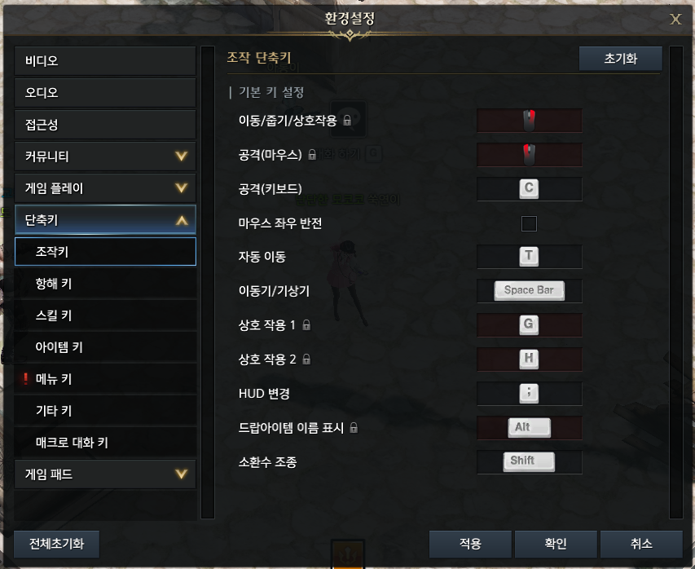
 | iV) FinalFantasyXIV |  | LostArk - Setting Page - Shortcut Setting
 | V) StartdewValley
 |  |  |  | - 몇몇 주요 단축키는 고정 되어있음
 |  |  |  |  | ex) 이동(우클릭)/상호작용(G,H)/공격(좌클릭) 등
 |  |  |  | - 복합키 사용가능
 |  |  |  | - 특수키 사용가능
 |  |  |  |  | 단독 사용 불가 특수키
 |  |  |  |  |  | ctrl / Alt
 |  |  |  |  | 사용 불가 특수키
 |  |  |  |  |  | Capslock / Enter / PSC/Pause
 |  |  |  | - 이미 다른곳에 설정되어 있는 키를 설정하려고 시도시
 |  |  |  |  | 경고가 뜨고, 확인 누를 시 새로 할당됨. 그 이전 기능의 단축키는 비어있음

 |  |  |  | - 마우스의 버튼을 사용가능
 |  |  |  |  | 하지만 왼쪽 위아래 나눠져 있는 키의 경우 둘다 같은 키로 인식

 |  |  |  | - 장점 : 복합키를 넣을 수 있다. 블록을 드래그해서 일일이 옮기지 않고 편하게 키매핑이 가능하다.

 |  |  |  | - 단점 : 어떤키에 어떤 기능이 매핑되어 있는지 보려면 한참 찾아야 한다.

 |  |  |  | *복합키 : 두개 이상의 키를 한번에 사용하는 것 |  |  | Top

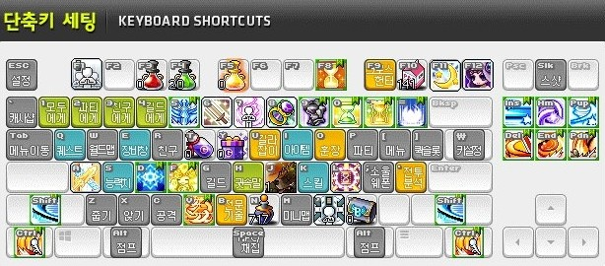
 |  |  | Maple Stroy - Shortcut Setting

 |  |  |  | - 거의 모든 UI, Action을 Block으로 만들어서 키에 배치할 수 있도록함.

 |  |  |  | - 키보드 모양 UI에서 사용 가능한 키들은 이름이 진하게 표시되어 있음

 |  |  |  | - 복합키 사용 불가능

 |  |  |  | - 장점 : 어떤키에 어떤 기능이 들어가 있는지 직관적으로 볼 수 있다

 |  |  |  | - 단점 : 복합키를 사용 할 수 없으며 그에 따라 버튼에 넣을 수 없는 기능이 생길 수 있다.

 |  |  | 출처 |  |  |  | Top
 |  |  | https://m.blog.naver.com/PostView.naver?isHttpsRedirect=true&blogId=skyzkzk&logNo=221042417901

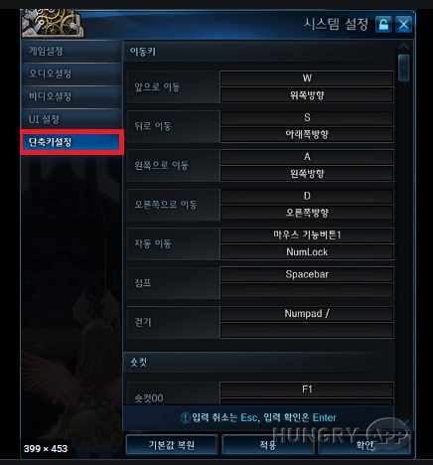
 |  |  | Tera - Setting - Shortcut Setting

 |  |  |  | - 윈도우를 제외한 거의 키보드의 거의 모든 키를 사용할 수 있음

 |  |  |  |  | Capslock 사용 가능했었음
 |  |  |  | - 복합키를 사용 할 수 있음

 |  |  | 출처
 |  |  | http://www.hungryapp.co.kr/news/news_view.php?bcode=news&pid=42613

 |  |  | 출처 |  |  |  | Top
 |  |  | https://www.inven.co.kr/board/tera/2139/71103

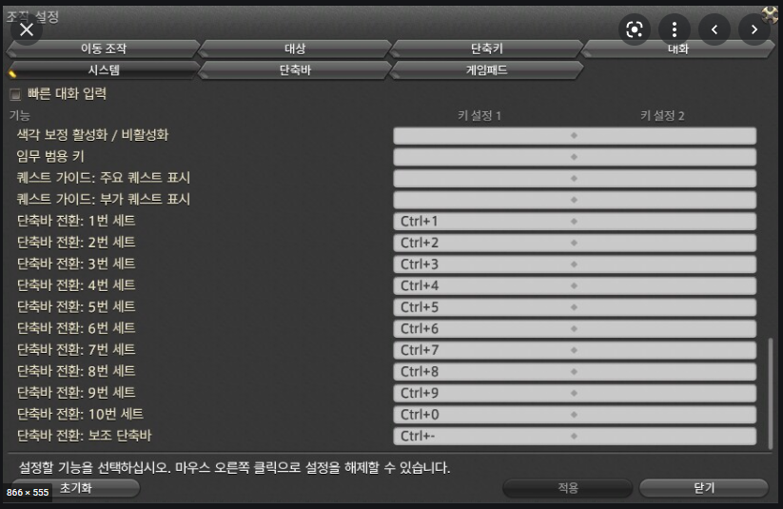
 |  |  | FinalFantasyXIV - Setting - ShortCutSetting

 |  |  |  | - 마우스의 버튼 사용 가능
 |  |  |  |  | 마우스 버튼 하나하나 따로 인식하여서 분리 사용가능
 |  |  |  | - 하나의 기능에 보조키를 두어서 한가지 기능을 두가지 키 입력 방식으로 사용 가능
 |  |  |  | - 복합키 사용가능

 |  |  | 출처
 |  |  | https://www.inven.co.kr/board/ff14/4338/5277

 |  |  | 출처 |  |  |  | Top
 |  |  | https://m.blog.naver.com/PostView.naver?isHttpsRedirect=true&blogId=usu1121&logNo=221791437363

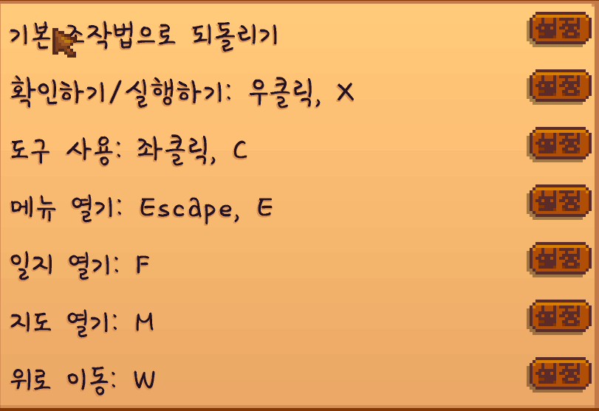
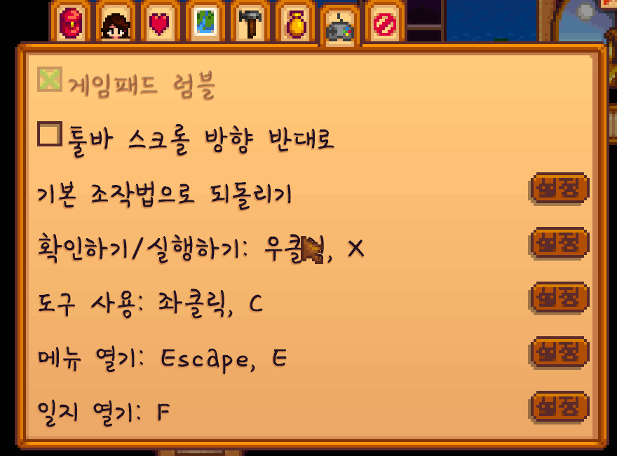
 |  |  | StartdewVally - Setting -Shortcut Setting

 |  |  |  | - 복합키 사용 불가능
 |  |  |  | - 단일 키로는 거의 모든 특수키까지 사용가능
 |  |  |  | - 이미 사용중인 키로는 변경이 불가능함

 |  |  |  |  |  |  | Top

System
 |  | 1. Sound Setting
1. Sound
 | i) UI/UX
 | ii) Function |  | i) UI/UX
 | iii) Name Table
2. Key
 | i) UI/UX |  | ii) Function
 | * 레이아웃
 | ii) Function
 | iii) Name Table
 |  |  | iii)NameTable

 |  | 2. Key Setting

 |  |  | i) UI/UX

 |  |  |  | * 기본 레이아웃

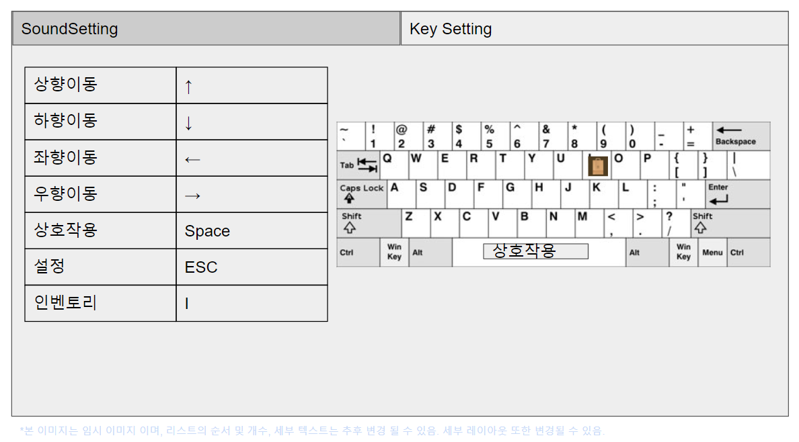

1
2
3
 |  |  |  |  | 1. 기능 LIST
 |  |  |  |  |  | * ShortCut으로 사용 가능한 모든 기능을 리스트로 보여줌
 |  |  |  |  | 2. ShortCut Key
 |  |  |  |  |  | * 매핑된 단축키를 해당 기능과 짝지어서 보여줌
 |  |  |  |  | 3. KeyBoard
 |  |  |  |  |  | * 키에 매핑된 기능을 아이콘으로 보여줌.

 |  |  |  |  | Why this design?
 |  |  |  |  | 1. 리스트 식으로 나열하면 키를 변경할 때 변경할 기능을 누르고 키를 누름으로써 편하게 변경할 수 있음

 |  |  |  |  | 3. 리스트 식으로만 보여주면 어떤키에 어떤 기능이 매핑되어있는지 직관적으로 보이지 않음. 이를 해결 하기 위해 매핑된 키를 오른편에 키보드 모양으로 제공해줌

 |  |  |  |  | 3. 오른편에 아이콘으로 제공하면 복합키를 제공하기 어렵지만, 사용하는 키가 엄청나게 많지 않으므로 복합키까지 제공하지 않아도 될것으로 보임.

 |  |  |  | * 키를 변경하고자 할때

 |  |  |  |  |  |  | 1. 바꾸고자 하는 key 클릭
 |  |  |  |  |  |  |  | 사용자가 바꾸고자하는 기능의 key를 클릭
 |  |  |  |  |  |  | 2. 선택한 칸 강조 및 키보드 입력 대기
 |  |  |  |  |  |  |  | 선택한 칸을 밝게 색을 조정하여 강조하고, 키보드 입력을 할 수 있는 상태로 대기

 |  |  |  |  |  |  | 3. 키보드 입력을 받음
 |  |  |  |  |  |  | 4. 다른데 할당 되어 있는 키인지 검사
 |  |  |  |  |  |  |  | 4-1 NO
 |  |  |  |  |  |  |  |  | 할당 성공
 |  |  |  |  |  |  |  | 4-2 YES
 |  |  |  |  |  |  |  |  | 할당 실패, 안내 문구와 함께 강조 해제 및 입력 무효화

바꾸고자 하는 key 클릭
선택한칸 강조 및 키보드 입력 대기
 |  |  |  |  |  |  | 3- 예외 선택한 칸을 다시 클릭함
 |  |  |  |  |  |  | 4- 예외 할당이 취소됨

 |  |  |  |  |  |  | Why this design?
 |  |  |  |  |  |  | 2. 어디의 단축키를 변경중인지 직관적으로 알 수 있도록 선택한 칸을 밝게 강조해줌.
↑
 |  |  |  |  |  |  | 4-2 로스트아크 처럼 강제로 할당되는 방법이 더 편할 수 있지만, 그렇게 개발 함으로써 얻는 유저의 편의성보다 개발의 난이도가 더 높다고 판단함. 코드를 최대한 나중에 변경할 수 있도록 유연하게 작성해서 편의성을 개선 할 수 있도록 하는 것이 필요해보임

선택한 칸을 다시 클릭

할당취소
키보드 입력 받음

다른데에 할당되어있는 키인가?

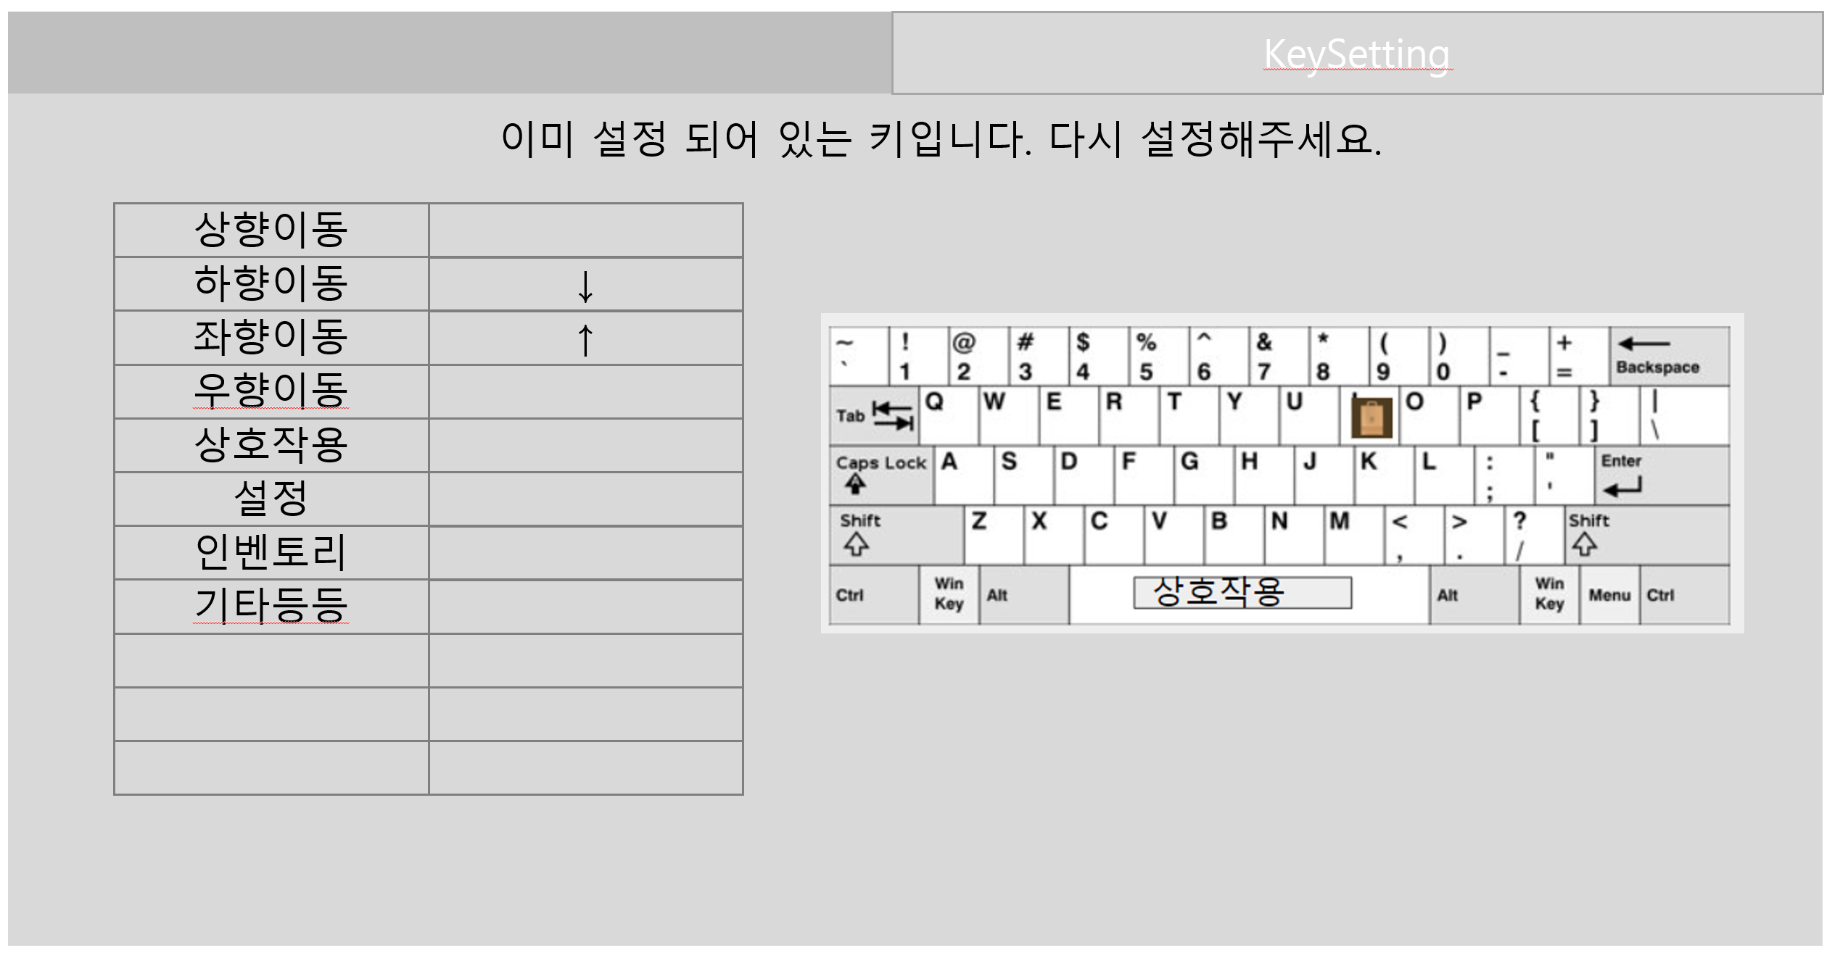

할당실패
할당성공

 |  |  | ii) Function

 |  |  | iii)NameTable

UIUX
상점 UIUX 기획서

개요

1. 기획 의도

2. 기능 상세
 | ▷ 구매
 |  | 1) 매대
 |  | 2) 복수 구매 창
 |  | 3) 구매 확정 창

 | ▷ 판매
 |  | 1) 인벤토리
 |  | 2) 복수 판매 창
 |  | 3) 판매 확정 창
 |  | 4) 종료

1} 기획 의도

▶

2} 기능 상세

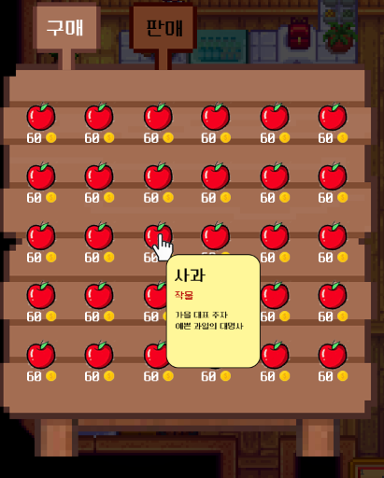
1
2
3
4
▶ 구매
 | 1) 매대
 |  |  | index | 분류 | 입력키 | 설명
 |  |  | 1 | 탭 전환 | 마우스 좌 클릭 | 해당 탭 안에 마우스 꼭짓점이 위치해 있을 때 좌클릭 시 탭을 전환 함
 |  |  | 2 | 슬롯 개수 | 없음 | 6 x 5
 |  |  | 3 | 아이템 설명 | 없음 | 각 아이템 슬롯 안에 마우스 꼭짓점이 위치해 있을 때 아이템 설명이 보여짐
 |  |  | 4-1 | 단일 구매 | 마우스 우 클릭 | 각 아이템 슬롯 안에 마우스 꼭짓점이 위치해 있을 때 우클릭 시 해당 아이템 1개를 구매 확정 창으로 이동
 |  |  | 4-2 | 복수 구매 | shift + 마우스 우 클릭 | 각 아이템 슬롯 안에 마우스 꼭짓점이 위치해 있을 때 'shift + 마우스 우 클릭' 시 복수 구매 창으로 이동

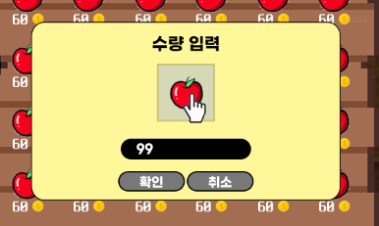
2
3
4
5
1
 | 2) 복수 구매 창
 |  |  | index | 분류 | 입력키 | 설명
 |  |  | 1 | 복수 구매 창 | 없음 | 활성화 되면 매대 중앙에 위치 함
 |  |  | 2 | 설명 | 없음 | 아이템 설명 표시 되지 않음
 |  |  | 3 | 개수 입력 | 숫자 | 숫자만 입력 가능
 |  |  | 4 | 확인 버튼 | 마우스 좌 클릭 | 입력한 숫자 만큼 해당 아이템을 구매 확정 창으로 이동
 |  |  | 5 | 취소 버튼 | 마우스 좌 클릭 | 복수 구매 창을 닫음

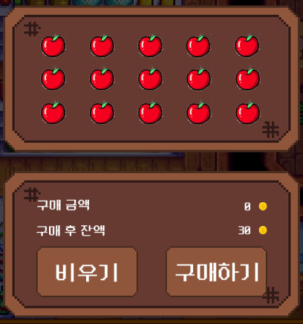
1
2
3
4
5
6
 | 3) 구매 확정 창
 |  |  | index | 분류 | 입력키 | 설명
 |  |  | 1 | 슬롯 개수 | 없음 | 5 x 3
 |  |  | 2-1 | 설명 | 없음 | 마우스 커서를 올려도 설명이 나타나지 않음
 |  |  | 2-2 | 제거 | 마우스 우 클릭 | 해당 아이템 슬롯안에 마우스 꼭짓점에 위치해 있을 때 마우스 우클릭 시 해당 아이템이 구매 확정 창에서 삭제됨
 |  |  | 3 | 구매 금액 | 없음 | 0원으로 시작하며 확정 창에 아이템이 추가 될때마다 해당 아이템의 구매 금액만큼 금액 표시됨
 |  |  | 4 | 구매 후 잔액 | 없음 | 현재 소지금에서 구매금액을 뺀 감액이 표시됨
 |  |  | 5 | 비우기 버튼 | 마우스 좌 클릭 | 해당 버튼 안에 마우스 꼭짓점이 위치해 있을 때 좌클릭시 확정 창에 있는 아이템이 모두 삭제
 |  |  | 6 | 구매하기 버튼 | 마우스 좌 클릭 | 해당 버튼 안에 마우스 꼭짓점이 위치해 있을 때 좌클릭시 확정 창에 있는 아이템이 인벤토리로 이동되며 구매가 확정됨


1
2
▶ 판매
 | 1) 인벤토리
 |  |  | index | 분류 | 입력키 | 설명
 |  |  | 1 | 카테고리 | 마우스 좌 클릭 | 인벤토리 카테고리 기능 활성화 / 해당 기능은 인벤토리 카테고리 기능을 따름
 |  |  | 2 | 판매 | 마우스 우 클릭 | 각 아이템 슬롯 안에 마우스 꼭짓점이 위치해 있을 때 우클릭 시 상점 판매 탭으로 전환되고 해당 아이템 1개가 판매 확정창으로 이동
 |  |  | 3 | 복수 판매 | shift + 마우스 우 클릭 | 각 아이템 슬롯 안에 마우스 꼭짓점이 위치해 있을 때 'shift + 마우스 우 클릭' 시 복수 판매 창으로 이동

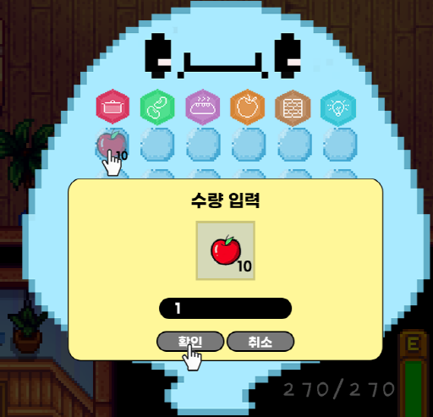
1
2
3
4
5
 | 2) 복수 판매 창
 |  |  | index | 분류 | 입력키 | 설명
 |  |  | 1 | 복수 판매 창 | 없음 | 활성화 되면 인벤토리 중앙에 위치 함
 |  |  | 2 | 설명 | 없음 | 아이템 설명 표시 되지 않음
 |  |  | 3 | 개수 입력 | 숫자 | 숫자만 입력 가능
 |  |  | 4 | 확인 버튼 | 마우스 좌 클릭 | 입력한 숫자 만큼 해당 아이템을 판매 확정 창으로 이동
 |  |  | 5 | 취소 버튼 | 마우스 좌 클릭 | 복수 판매 창을 닫음

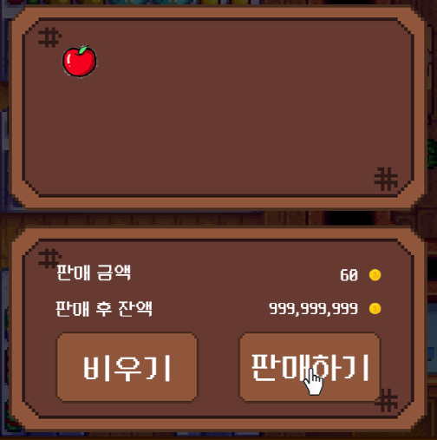
1
2
 | 3) 판매 확정 창
 |  |  | index | 분류 | 입력키 | 설명
 |  |  | 1 | 슬롯 개수 | 없음 | 5 x 3 / 구매 확정창과 동일
 |  |  | 2-1 | 설명 | 없음 | 마우스 커서를 올려도 설명이 나타나지 않음
 |  |  | 2-2 | 제거 | 마우스 우 클릭 | 해당 아이템 슬롯안에 마우스 꼭짓점에 위치해 있을 때 마우스 우클릭 시 해당 아이템이 판매 확정 창에서 삭제됨
 |  |  | 3 | 판매 금액 | 없음 | 0원으로 시작하며 확정 창에 아이템이 추가 될때마다 해당 아이템의 판매 금액만큼 금액 표시됨
 |  |  | 4 | 판매 후 잔액 | 없음 | 현재 소지금에서 판매금액을 더한 증액이 표시됨
 |  |  | 5 | 비우기 버튼 | 마우스 좌 클릭 | 해당 버튼 안에 마우스 꼭짓점이 위치해 있을 때 좌클릭시 확정 창에 있는 아이템이 모두 삭제
 |  |  | 6 | 판매하기 버튼 | 마우스 좌 클릭 | 해당 버튼 안에 마우스 꼭짓점이 위치해 있을 때 좌클릭시 확정 창에 있는 아이템이 인벤토리로 이동되며 판매가 확정됨

3

4

5
6

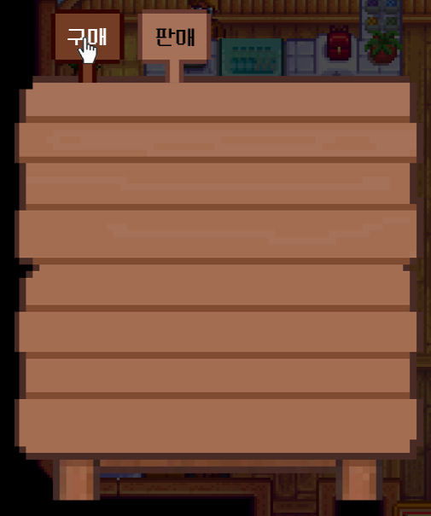
 | 4) 매대
 |  |  | index | 분류 | 입력키 | 설명
 |  |  | 1 | 매대 | 없음 | 판매 데이터를 남기지 않음

1

